Sheet1
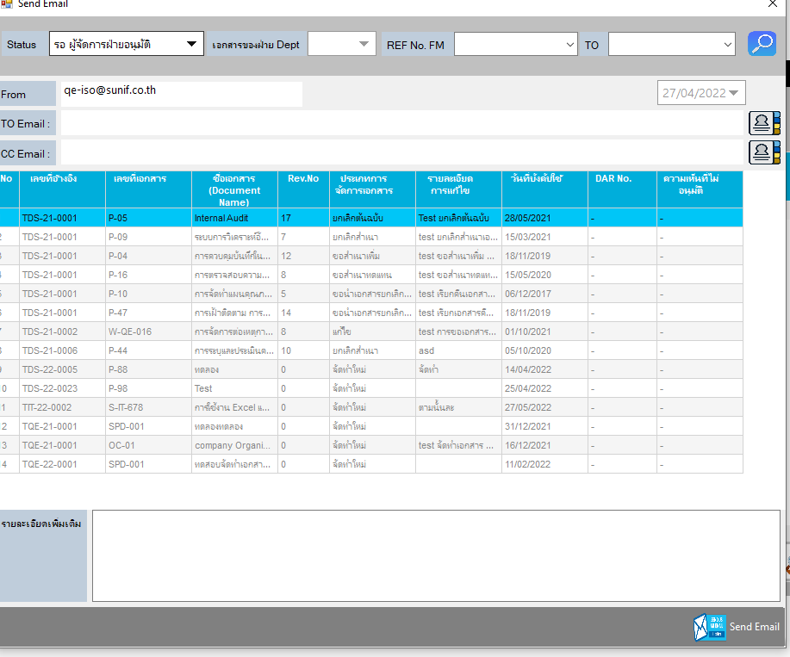
Comment การตรวจสอบ Error Program

1 | ตรวจสอบในส่วนของการ Running Number ในส่วนของการ ผู้รับเอกสาร

2 | เพิ่มให้ CC ฝ่าย SD ในส่วนของ Status " รอผู้จัดการฝ่ายอนุมัติ " อัตโนมัติ

UpdateCourse-Master
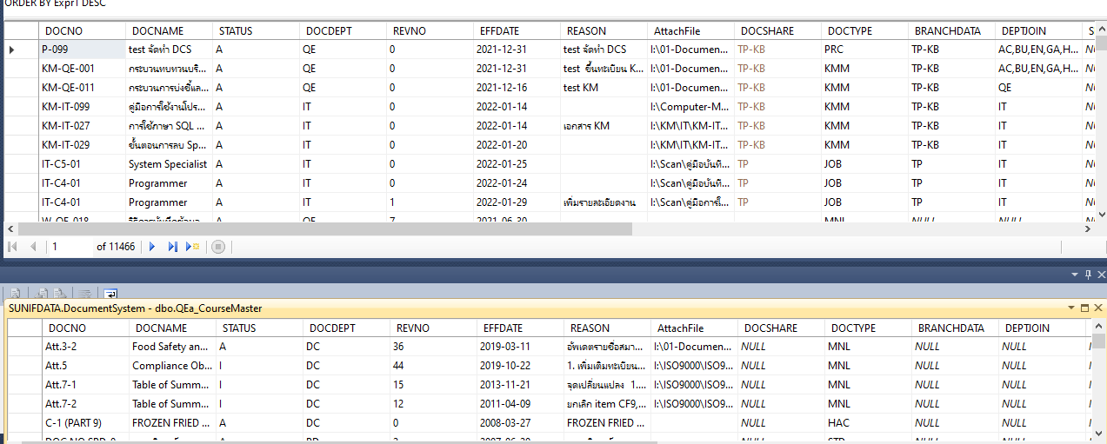
DOCSHARE = Database TP ให้ใส่ TP , Database KB ให้ใส่ KB
BRANCHDATA = Database TP ให้ใส่ TP , Database KB ให้ใส่ KB

